Ｈ26.4月佐伯
 | 4月 | ミニセミナー予定表 |  |  | ジョブカフェおおいた佐伯サテライト

日 | 月 | 火 | 水 | 木 | 金 | 土
 |  | 1 | 2 | 3 | 4 | 5
 |  | ビジネスマナー | 模擬面接 | 電話の掛け方 受け方 | コミュニ ケーション
 |  | パソコン講座 | パソコン講座 | パソコン講座 | パソコン講座
6 | 7 | 8 | 9 | 10 | 11 | 12
 | 適職診断 | 履歴書の 書き方 | 面接マナー | 職務経歴書 の書き方 | 自分の いいトコ探し
 | パソコン講座 | パソコン講座 | パソコン講座 | パソコン講座 | パソコン講座
13 | 14 | 15 | 16 | 17 | 18 | 19
 | 適職診断 | ビジネスマナー | 模擬面接 | 電話の掛け方 受け方 | コミュニ ケーション
 | パソコン講座 | パソコン講座 | パソコン講座 | パソコン講座 | パソコン講座
20 | 21 | 22 | 23 | 24 | 25 | 26
 | 適職診断 | 履歴書の 書き方 | 面接マナー | 職務経歴書 の書き方 | 自分の いいトコ探し
 | パソコン講座 | パソコン講座 | パソコン講座 | パソコン講座 | パソコン講座
27 | 28 | 29 | 30
 | 適職診断 | 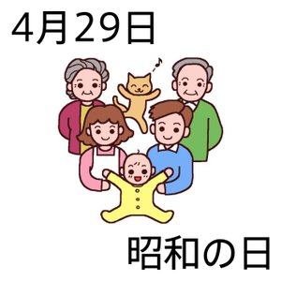 | 模擬面接
 | パソコン講座 |  | パソコン講座
◎ 佐伯サテライト内にて開催します。 ＊ご自由にご参加ください。 お問い合せ ２３－８７３０ （白岩・高橋）

